Sayfa1
BABAŞ GIDA LTD.ŞTİ |  |  |  |  | Tarih
BATMAN |  |  |  |  | 28.04.2018
 | 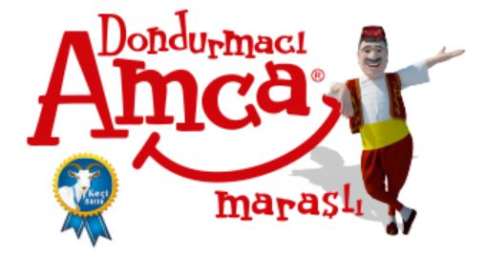
Sayın: | süt aş.
 | Aşağıdaki tabloda belirtilen malzemeler için KDV hariç teklif fiyatlarınızı bekler; Hayırlı çalışmalar dileriz.
NO | MALZEME ADI | BİRİMİ | MIKTAR | KDV % | BİRİM FİYATI
1 | STANDART SP40 KUMLU MEMBRAN | m2 | 4560
2 | PAR 4000 Y İZOFALT | m2 | 34
3 | BTM POLİBİT C3000 MEMBRAN | m2 | 3456
4 | BTM PS 330 K LEVOBİT MEMBRAN | m2 | 34546
5 | EC 2000 BİTÜSER İZOFALT | m2 | 456

